Case Youse
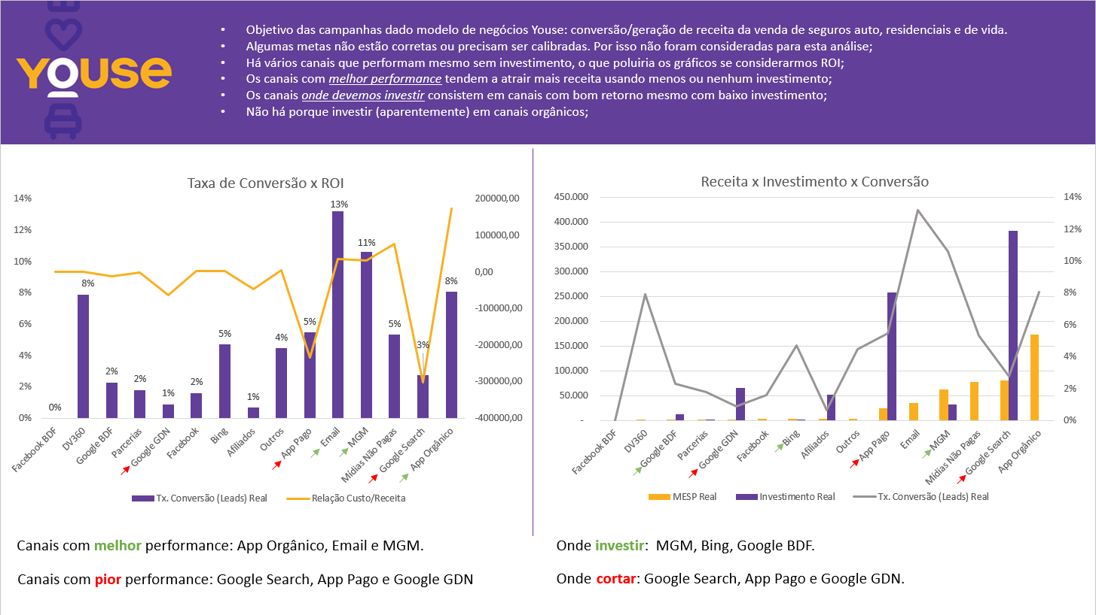
 |  |  |  |  |  |  |  |  |  |  |  |  |  |  |  |  | Atingimento %
Canal de Marketing | Meta Leads | Leads Real | Meta Vendas | Vendas Real | Meta MESP | MESP Real | % Receita | Meta investimento | Investimento Real | % Investimento | Meta Tx. Conversão (Leads) | Tx. Conversão (Leads) Real | ROI Meta | ROI Real | Custo Por Aquisição | Relação Custo/Receita | Leads | Vendas | MESP (Receita) | Conversão | Média Atingimento
Facebook BDF | 0 | 5 | 0 | - | 0 | - | 0% | R$ - | R$ - | 0% | - | 0% | - | - | R$ - | R$ - | - | - | - | - | -
DV360 | 0 | 38 | 0 | 3 | 0 | 234 | 0% | R$ - | R$ - | 0% | - | 8% | - | - | R$ - | R$ 234.00 | - | - | - | - | -
Google BDF | 0 | 176 | 0 | 4 | 0 | 311 | 0% | R$ - | R$ 11,923.00 | 1% | - | 2% | - | 0.03 | R$ 2,980.75 | -R$ 11,612.00 | - | - | - | - | -
Parcerias | 424 | 223 | 16 | 4 | 563 | 348 | 1% | R$ 47,251.00 | R$ 1,013.00 | 0% | 4% | 2% | 0.01 | 0.34 | R$ 253.25 | -R$ 665.00 | 53% | 25% | 62% | 47.53% | 47%
Google GDN | 2,806 | 1,463 | 39 | 13 | 4,545 | 2,029 | 3% | R$ 67,426.00 | R$ 66,028.00 | 8% | 1% | 1% | 0.07 | 0.03 | R$ 5,079.08 | -R$ 63,999.00 | 52% | 33% | 45% | 63.93% | 49%
Facebook | 2,107 | 1,503 | 12 | 24 | 1,982 | 2,694 | 2% | R$ 55,872.00 | R$ - | 0% | 0.57% | 2% | 0.04 | - | R$ - | R$ 2,694.00 | 71% | 200% | 136% | 280.37% | 172%
Bing | 513 | 426 | 23 | 20 | 3,136 | 2,980 | 1% | R$ 2,018.00 | R$ 776.00 | 0% | 4% | 5% | 1.55 | 3.84 | R$ 38.80 | R$ 2,204.00 | 83% | 87% | 95% | 104.72% | 92%
Afiliados | 7,461 | 4,852 | 43 | 32 | 5,118 | 3,562 | 9% | R$ 85,145.00 | R$ 51,387.00 | 6% | 1% | 1% | 0.06 | 0.07 | R$ 1,605.84 | -R$ 47,825.00 | 65% | 74% | 70% | 114.43% | 81%
Outros | 0 | 718 | 0 | 32 | 0 | 3,970 | 0% | R$ - | R$ - | 0% | - | 4% | - | - | R$ - | R$ 3,970.00 | - | - | - | - | -
App Pago | 5,278 | 3,606 | 283 | 197 | 32,490 | 23,902 | 6% | R$ 243,001.00 | R$ 258,025.00 | 32% | 5% | 5% | 0.13 | 0.09 | R$ 1,309.77 | -R$ 234,123.00 | 68% | 70% | 74% | 101.89% | 78%
Email | 1,152 | 2,039 | 262 | 269 | 33,163 | 35,711 | 1% | R$ - | R$ - | 0% | 22.74% | 13% | - | - | R$ - | R$ 35,711.00 | 177% | 103% | 108% | 58.01% | 111%
MGM | 4,282 | 4,485 | 502 | 476 | 61,574 | 62,345 | 5% | R$ 49,917.00 | R$ 32,037.00 | 4% | 12% | 11% | 1.23 | 1.95 | R$ 67.30 | R$ 30,308.00 | 105% | 95% | 101% | 90.53% | 98%
Mídias Não Pagas | 15,018 | 12,834 | 779 | 682 | 83,303 | 77,373 | 18% | R$ - | R$ - | 0% | 5.19% | 5% | - | - | R$ - | R$ 77,373.00 | 85% | 88% | 93% | 102.45% | 92%
Google Search | 24,811 | 24,126 | 687 | 665 | 83,191 | 79,974 | 29% | R$ 321,822.00 | R$ 382,064.00 | 48% | 3% | 3% | 0.26 | 0.21 | R$ 574.53 | -R$ 302,090.00 | 97% | 97% | 96% | 99.55% | 97%
App Orgânico | 20,453 | 18,731 | 1,685 | 1,508 | 193,718 | 172,950 | 24% | R$ - | R$ - | 0% | 8.24% | 8% | - | - | R$ - | R$ 172,950.00 | 92% | 89% | 89% | 97.72% | 92%
Total | 84,305 | 75,225 | 4,331 | 3,929 | 502,783 | 468,383 |  | 872,452 | 803,253

Taxa de Conversão x ROI



 |  |  |  |  |  |  |  |  |  |  |  |  |  | Amarelo | #FAAF20
 |  |  |  |  |  |  |  |  |  |  |  |  |  | Roxo | #623F99

MESP X Investimento x Tx Conversão

 |  |  |  |  |  |  |  | Apresentação Final

